Estadísticas
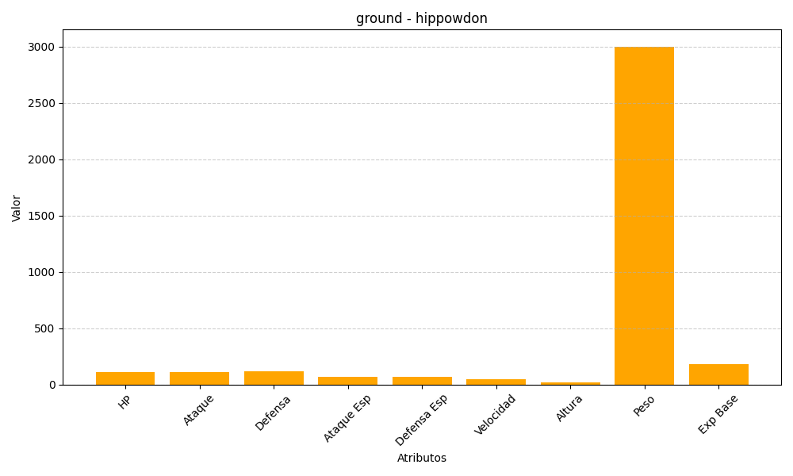
ID | Nombre | Tipo | HP | Ataque | Defensa | Ataque Especial | Defensa Especial | Velocidad | Altura | Peso | Experiencia Base
450 | hippowdon | ground | 108 | 112 | 118 | 68 | 72 | 47 | 20 | 3000 | 184

